1. ASQ per Item Skenario
Data Mentah ASQ (R01-R22)

r0x | scenario | asq_1 | asq_2 | asq_3 | average_score
R01 | S1 | 7 | 7 | 7 | 7
R01 | S2 | 7 | 7 | 7 | 7
R02 | S1 | 5 | 5 | 6 | 5.3333
R02 | S2 | 5 | 5 | 6 | 5.3333
R03 | S1 | 7 | 7 | 7 | 7
R03 | S2 | 5 | 5 | 5 | 5
R04 | S1 | 4 | 4 | 4 | 4
R04 | S2 | 4 | 4 | 4 | 4
R05 | S1 | 7 | 7 | 5 | 6.3333
R05 | S2 | 7 | 7 | 7 | 7
R06 | S1 | 7 | 7 | 7 | 7
R06 | S2 | 7 | 7 | 7 | 7
R07 | S1 | 4 | 4 | 4 | 4
R07 | S2 | 4 | 4 | 4 | 4
R08 | S1 | 7 | 7 | 6 | 6.6667
R08 | S2 | 6 | 7 | 7 | 6.6667
R09 | S1 | 7 | 7 | 7 | 7
R09 | S2 | 7 | 7 | 7 | 7
R10 | S1 | 7 | 7 | 7 | 7
R10 | S2 | 7 | 7 | 7 | 7
R11 | S1 | 6 | 7 | 5 | 6
R11 | S2 | 7 | 6 | 6 | 6.3333
R12 | S1 | 3 | 4 | 4 | 3.6667
R12 | S2 | 4 | 4 | 4 | 4
R13 | S1 | 2 | 3 | 2 | 2.3333
R13 | S2 | 6 | 7 | 6 | 6.3333
R14 | S1 | 4 | 4 | 4 | 4
R14 | S2 | 4 | 4 | 4 | 4
R15 | S1 | 6 | 6 | 6 | 6
R15 | S2 | 6 | 6 | 6 | 6
R16 | S1 | 7 | 7 | 7 | 7
R17 | S1 | 7 | 7 | 7 | 7
R17 | S2 | 7 | 7 | 7 | 7
R18 | S1 | 7 | 7 | 7 | 7
R18 | S2 | 4 | 4 | 4 | 4
R19 | S1 | 6 | 6 | 7 | 6.3333
R19 | S2 | 4 | 7 | 5 | 5.3333
R20 | S1 | 4 | 4 | 4 | 4
R20 | S2 | 4 | 4 | 4 | 4
R21 | S1 | 6 | 6 | 5 | 5.6667
R21 | S2 | 7 | 7 | 5 | 6.3333
R22 | S1 | 7 | 7 | 7 | 7
R22 | S2 | 7 | 7 | 7 | 7

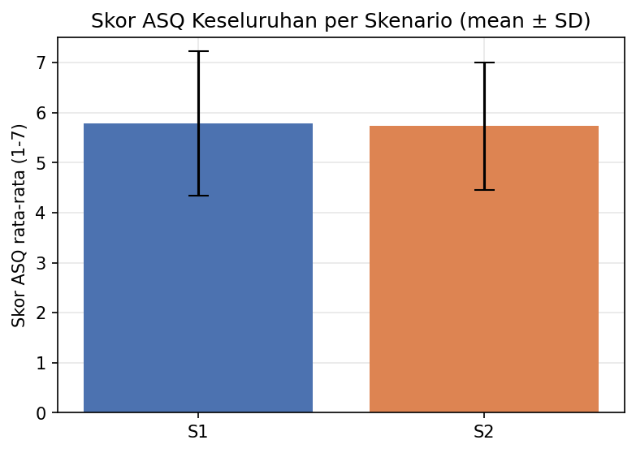
Agregat per Item x Skenario (mean/median/SD/n)

scenario | item | n | mean | median | sd
S1 | ASQ_1 - Kemudahan menyelesaikan tugas | 22 | 5.7727 | 6.5 | 1.5715
S1 | ASQ_2 - Kepuasan terhadap waktu penyelesaian | 22 | 5.9091 | 7 | 1.4111
S1 | ASQ_3 - Kepuasan terhadap dukungan informasi | 22 | 5.6818 | 6 | 1.4924
S2 | ASQ_1 - Kemudahan menyelesaikan tugas | 21 | 5.6667 | 6 | 1.354
S2 | ASQ_2 - Kepuasan terhadap waktu penyelesaian | 21 | 5.8571 | 7 | 1.3522
S2 | ASQ_3 - Kepuasan terhadap dukungan informasi | 21 | 5.6667 | 6 | 1.278

6. Latency per Skenario
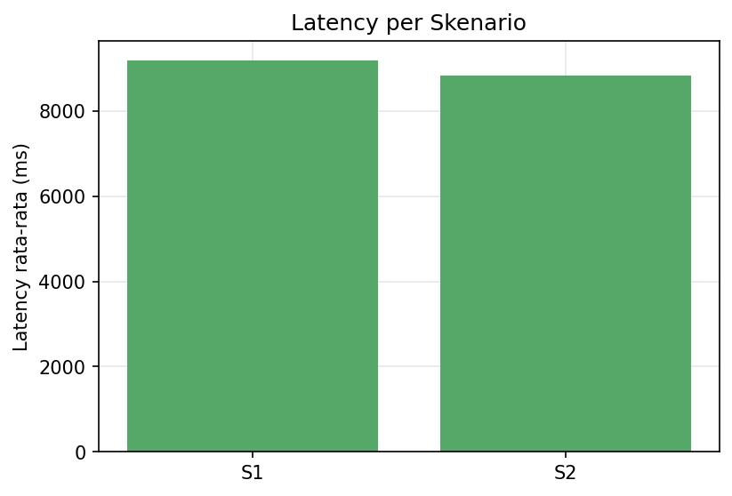
Latency per Skenario

scenario | n | mean_ms | median_ms | p95_ms | sd_ms
S1 | 21 | 9171.5238 | 6435 | 22529 | 8335.2154
S2 | 21 | 8817.2381 | 5210 | 22529 | 8236.7104

8. Korelasi
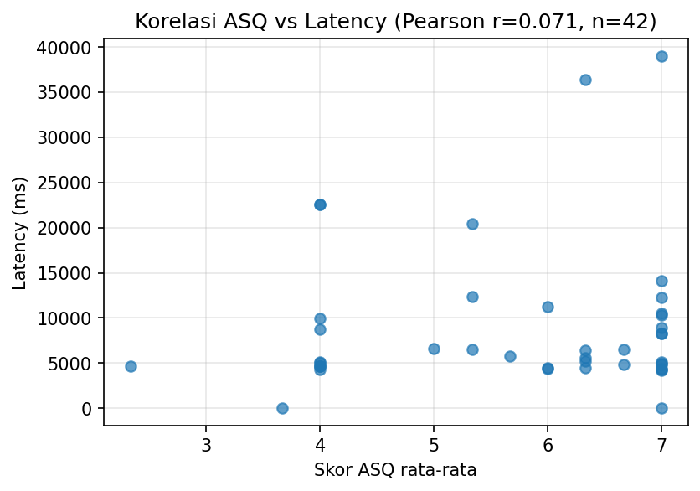
Tiga Korelasi

Pasangan Variabel | n | r (Pearson/point-biserial) | p-value | Spearman rho | Spearman p
ASQ (average_score) vs Latency | 42 | 0.0706 | 0.6569 | 0.0776 | 0.6252
ASQ (average_score) vs Task Success (point-biserial) | 42 | 0.067 | 0.6734
ASQ_3 (dukungan informasi) vs Citation Correctness (point-biserial) | 42 | 0.1697 | 0.2827

9. Perbedaan ASQ Antar Skenario
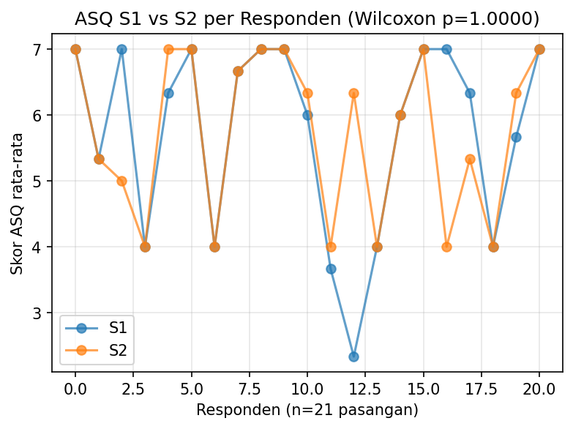
Uji Wilcoxon Signed-Rank Berpasangan S1 vs S2

Variabel | n pasangan | Mean S1 | Mean S2 | Statistik W | p-value
ASQ rata-rata | 21 | 5.7302 | 5.7302 | 18 | 1
ASQ_1 - Kemudahan menyelesaikan tugas | 21 | 5.7143 | 5.6667 | 15.5 | 0.7227
ASQ_2 - Kepuasan terhadap waktu penyelesaian | 21 | 5.8571 | 5.8571 | 10 | 0.9156
ASQ_3 - Kepuasan terhadap dukungan informasi | 21 | 5.619 | 5.6667 | 14 | 1

